画面設計
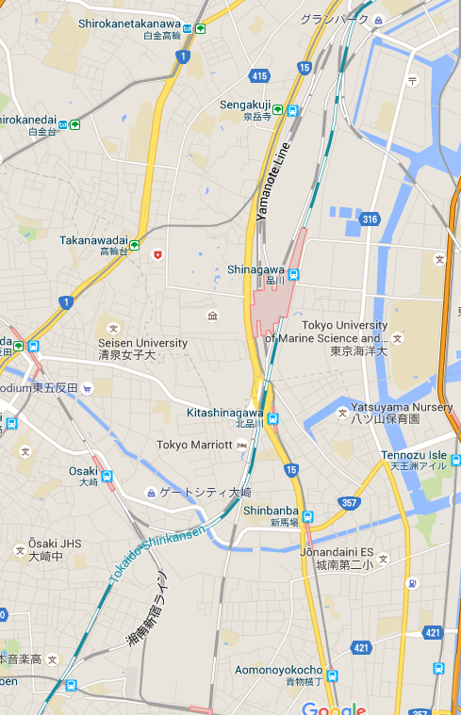

Add Photo
Add Video
Change Language
Import KML
Export KML
Cancel

